상품제안서
[CANAMIX] S45 이중 보온보냉병 텀블러 450ml | 상품코드: F32400

 |  |  |  |  |  |  | 02-412-0044 | www.easy1.co.kr
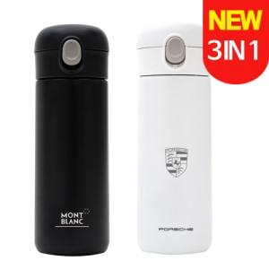

【상세/제작정보】 | <p>** 레이저인쇄 100개미만 35000원별도</p><p>** 배송비- 한박스 25개 / 3000원별도</p>

【인쇄/포장옵션】 | 컬러필름인쇄 / 포장지포장

【공급단가】 | 수량 | 100~ | 300~ | 500~ | 1,000~ | 3,000~
*VAT별도 | 단가 | 6,800원 | 6,500원 | 6,350원 | 6,250원 | 6,150원

【상품 URL】 | https://easy1.co.kr:443/src/goods_detail.php?gdno=32400

